全体構成概要
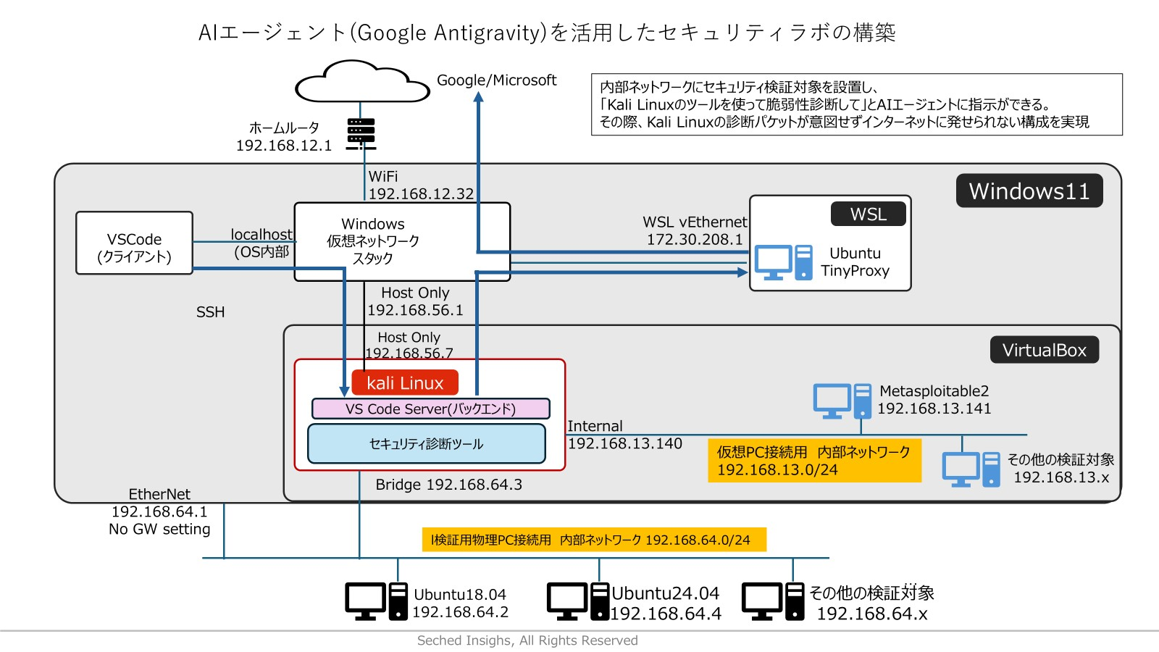

IPアドレス帯のルール

/24のネットワークの場合は、128以降をDHCPで割り当てる。

内部ネットワーク・クローズネットワークは10.x.x.xを使う。
仮想のクローズネットワーク（内部ネットワーク）
10.7.x.y として、 10.1はVirtualBoxのデフォルトでぶつかる場合あり。
物理のクローズネットワーク
10.77.0.x.y
として、工場・プラントの種別をxで、機器の種別をｙ示す。
GWの役割を示すかもしれないところに、固定アドレスの先頭1を静的に与える。
それ以外の場合は1はアサインしない。

